Palmaresse
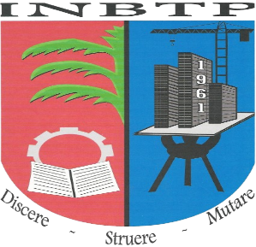 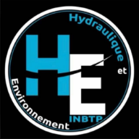 REPUBLIQUE DEMOCRATIQUE DU CONGO MINISTERE DE L’ENSEIGNEMENT SUPERIEUR ET UNIVERSITAIRE INSTITUT NATIONAL DU BATIMENT ET DES TRAVAUX PUBLICS I.N.B.T.P KINSHASA / NGALIEMA SECTION : HYDRAULIQUE ET ENVIRONNEMENT

Classe |  |  |  |  | Président
Orientation |  |  |  |  | Sécretaire
Etudiant |  |  |  |  | Membre 1
Date Impression |  |  |  |  | Membre 2
N° | MATRICULE | ETUDIANT | SEXE | NCV | NCNV | % | APPRECIATION | DECISION

